المؤشرات الكلية

سوق العراق للاوراق المالية
جلسة الثلاثاء 2026/2/3 |  |  |  | تقرير أسعار الأسهم المتداولة لسوق العراق للأوراق المالية
الجلسة (21)
الاسهم المتداولة المدرجة و OTC |  |  | 473,784,692 |  |  | قيمة الأسهم المتداولة المدرجة و OTC |  | 756,520,665 |  |  | صفقات الشركات المدرجة وOTC | 871
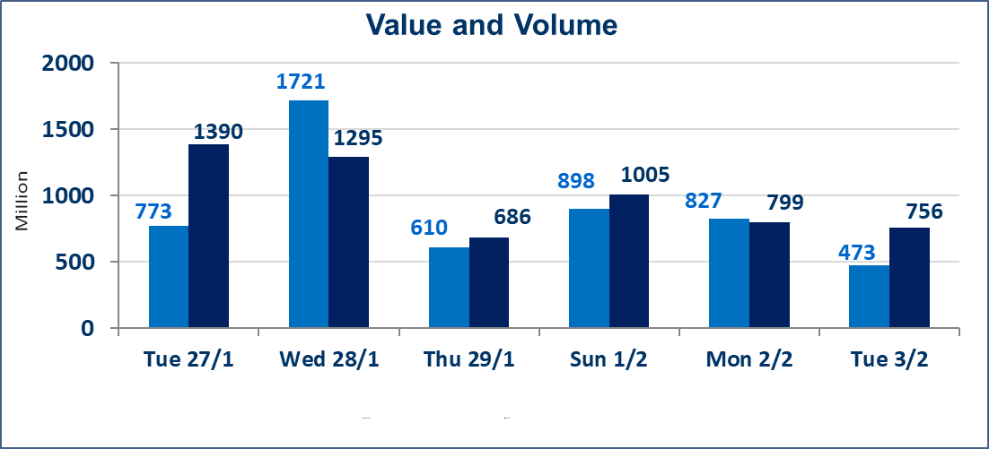
المؤشر60 ISX اليوم | 947.10 |  | نقطة |  |  | المؤشر15 ISX اليوم | 1212.52 | نقطة
المؤشر 60 ISX السابق | 951.59 |  | نقطة |  |  | المؤشر 15 ISX السابق | 1217.79 | نقطة
نسبة التغير | -0.47 |  | % |  |  | نسبة التغير | -0.43 | %
عدد النقاط | -4.49 |  | نقطة |  |  | عدد النقاط | -5.27 | نقطة

الشركات المدرجة | 104 | OTC | 14 | 118 |  | الشركات غير المتداولة المدرجة | 42 | OTC | 12 | 54
الشركات المتداولة | 49 | OTC | 2 | 51 |  | الشركات المرتفعة |  |  | 8
شركات الهيئة العامة |  |  |  | 2 |  | الشركات المنخفضة |  |  | 20
الموقوفة بقرار من هيأة الأوراق المالية |  |  |  | 11
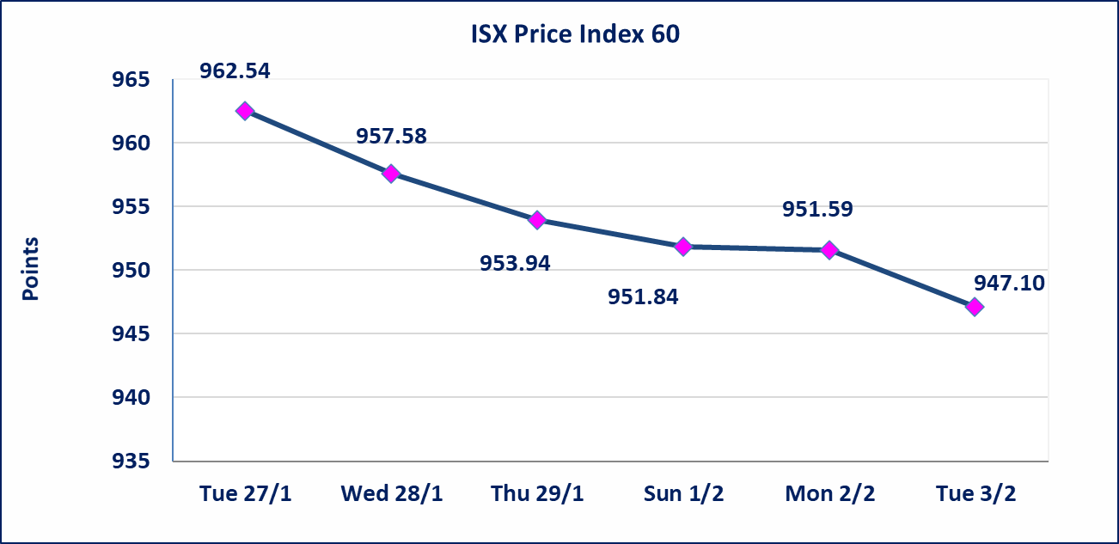
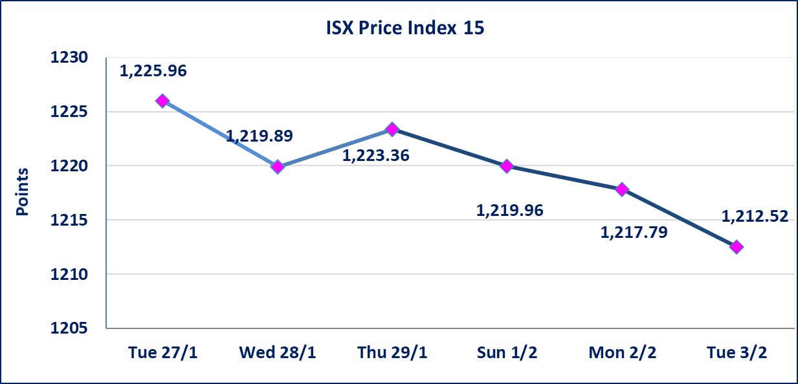

إستبعاد سعر | إستبعاد سعر إغلاق آخر عقد في جلسة اليوم على أسهم شركة فندق فلسطين البالغ (20.300) دينار ليكون (20.400) دينار سعر الاغلاق الحالي.
سندات الوطنية - الاصدارية الاولى فئة مليون دينار CB50 | ايقاف التداول على سندات الوطنية الاصدارية الاولى فئة (500ومليون) دينار إعتباراً من جلسة الخميس 2026/2/5 لقرب استحقاق الفائدة نصف سنوية 2025/12/30. وسيتم اعادة التداول اعتبارا من جلسة الاربعاء 2026/2/11
الحد الأعلى والادنى للتغير في السعر | نسبة التغير في المنصة النظامية (15%)، نسبة التغير في المنصة الثانية (20%)، نسبة التغير في المنصة الثالثة (5%) إرتفاعاً وإنخفاضاً من سعر الاغلاق السابق.
Web site : www.isx-iq.net E-mail : info-isx@isx-iq.net |  |  |  |  | 07834000034 - 07711211522 : ص . ب :3607 العلوية الهاتف |  |  |  |  |  | بغداد /الكرادة/ قرب المسرح الوطني /مجاور مصرف الخليج التجاري

نسبة التغير
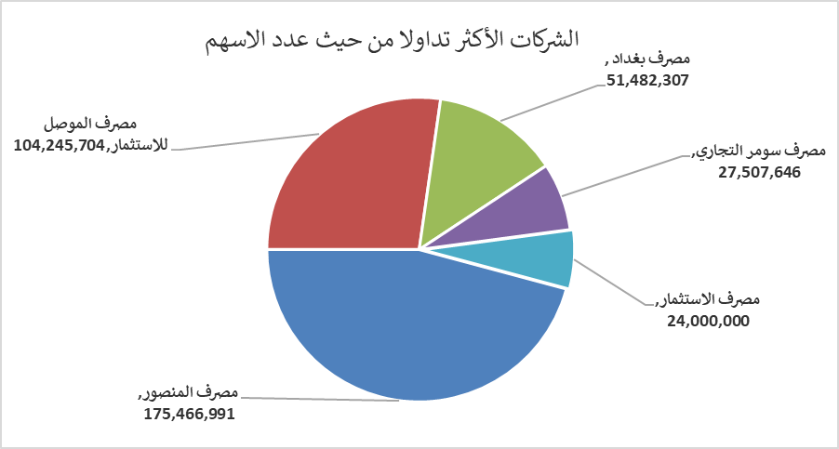
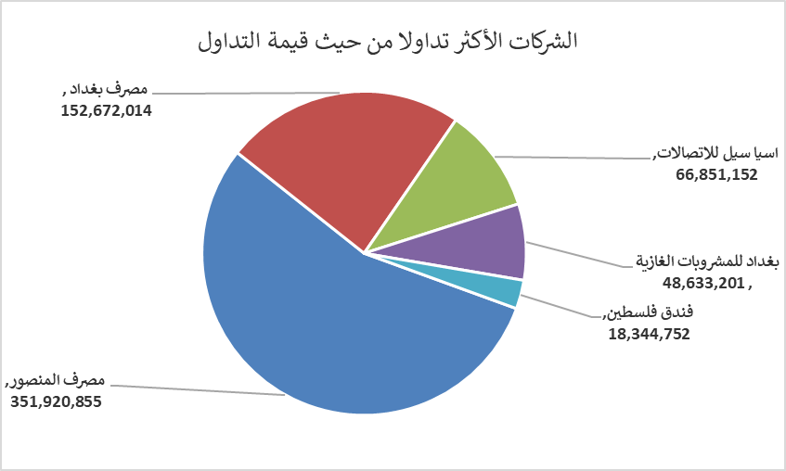
الشركات الأكثر ارتفاعاً وانخفاضاً

نسبة التغير لاسعار الاغلاق الاكثر ارتفاعاً |  |  |  | نسبة التغير لاسعار الاغلاق الاكثر انخفاضاً
اسم الشركة | اغلاق | التغير(%) | الاسهم المتداولة | اسم الشركة | اغلاق | التغير (%) | الاسهم المتداولة
مصرف كوردستان الدولي الاسلامي | 1.750 | 9.37 | 264,915 | مصرف نور العراق الاسلامي | 0.260 | -10.34 | 500,100
المواد الانشائية الحديثة | 1.780 | 2.89 | 973,526 | الامين للتأمين | 0.900 | -10.00 | 2,087,503
مصرف المنصور | 2.030 | 2.53 | 175,466,991 | مصرف العطاء الاسلامي | 0.100 | -9.09 | 1,000,099
المصرف التجاري العراقي الاسلامي | 0.660 | 1.54 | 10,626,168 | بابل للانتاج الحيواني والنباتي | 6.900 | -6.76 | 227,731
العراقية للسجاد والمفروشات | 17.480 | 1.33 | 94,423 | النخبة للمقاولات العامة | 0.700 | -6.67 | 850,000

الشركات الاكثر نشاطا حسب الاسهم المتداولة (حجم التداول) |  |  |  | الشركات الاكثر نشاطا حسب القيمة المتداولة
اسم الشركة | اغلاق | التغير(%) | الاسهم المتداولة | اسم الشركة | اغلاق | التغير (%) | القيمة المتداولة
مصرف المنصور | 2.030 | 2.53 | 175,466,991 | مصرف المنصور | 2.030 | 2.53 | 351,920,855
مصرف الموصل للاستثمار | 0.140 | -6.67 | 104,245,704 | مصرف بغداد | 2.930 | -3.30 | 152,672,014
مصرف بغداد | 2.930 | -3.30 | 51,482,307 | اسيا سيل للاتصالات | 14.650 | -0.68 | 66,851,152
مصرف سومر التجاري | 0.120 | 0.00 | 27,507,646 | بغداد للمشروبات الغازية | 5.830 | -0.17 | 48,633,201
مصرف الاستثمار | 0.230 | 0.00 | 24,000,000 | فندق فلسطين | 20.400 | 0.00 | 18,344,752

